상품제안서
스위스밀리터리 120g 면사타올 8P | 상품코드: F02777

 |  |  |  |  |  |  | 02-412-0044 | www.easy1.co.kr
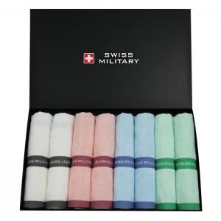

【상세/제작정보】

【인쇄/포장옵션】 | 실크, 자수 / 포장불가능

【공급단가】 | 수량 | 50~ | 100~ | 500~ | 1,000~ | 2,000~
*VAT별도 | 단가 | 27,670원 | 26,650원 | 25,620원 | 24,600원 | 23,980원

【상품 URL】 | http://www.easy1.co.kr/src/goods_detail.php?gdno=2777

